데빌 휴먼 운명의 약속 준비하기
스불재 데빌휴먼 시리즈 그 첫번째
운명의 약속 편 제안서
정통 판타지 게임느낌이랑 현대랑 합치려니 미치고 팔짝 뛸 노릇;

아무튼 The Devil Human : 운명의 약속

1. 기획이유

 | 오리와 어쩌구 게임같은 볼륨의 메트로베니아 액션 플랫포머 어드벤처 게임을 1인이서 만들수 있다는 것을
 | 보여주고 싶었기 때문. 액션은 약한 대신 플랫포머와 어드벤처의 감성을 더 살린 오리와 눈먼숲 같은 감성.
 | 내가 궁극적으로 원하는 반응 = "와 오리같은 게임을 혼자서 만들었다고?" + "와 진짜 친절하다" |  |  |  |  | >극찬

2. 그래서 운명의 약속이 뭐임?

 | 데빌 휴먼 시리즈의 첫 작품이자, 척박한 세상에서 능력이 없게 태어난 퇴마사, 엘민의 이야기를 담은
 | 현대 + 전통 판타지의 아무튼 ori 같은 게임. 몇일에 나눠 하더라도, 볼륨이 적지 않게.
 | 가장 !중요! 한 것은 친절한 메트로베니아. 보스전 에서도 바로 죽이지않는 그런 게임.
 | 액션 << 어드벤처 <= 플랫포머 인 그런 게임이다.

 | 아무튼 능력없이 태어난 엘민의 운명의 여정기를 그려낸 게임.
 | 모험을 하며 원소의 힘을 얻고 거짓으로 가려진 진실을 밝혀내는 액션 어드벤처 플랫포머 메트로베니아

3. 화면 컨셉아트 (PC)

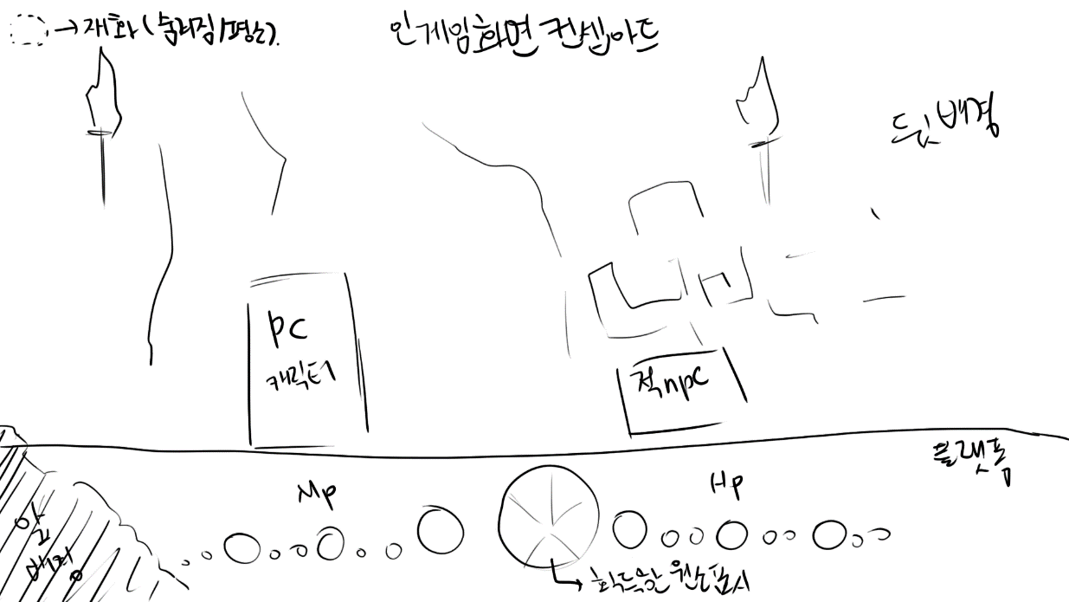
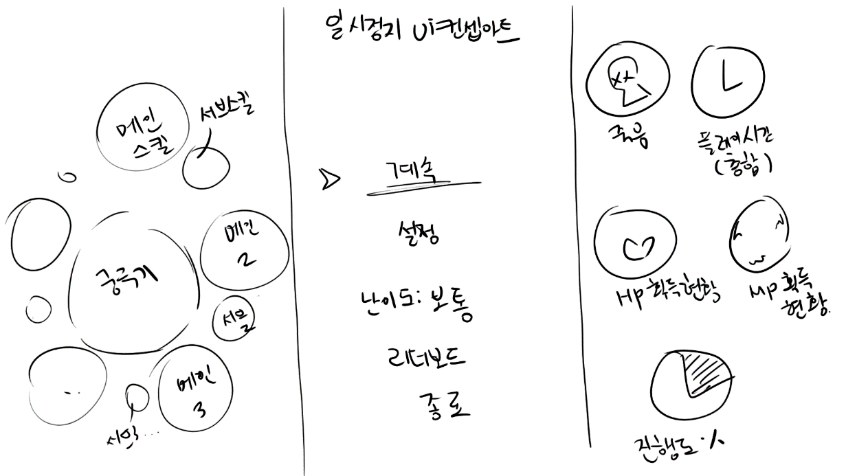
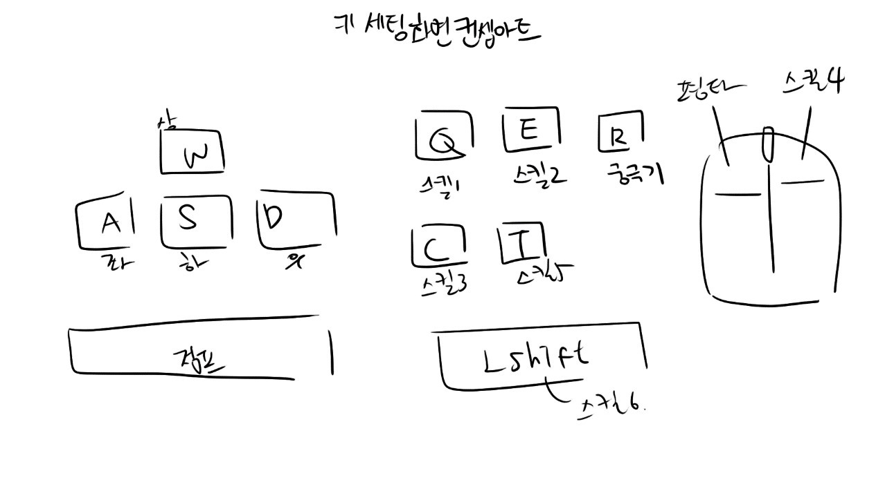

4. 타겟 유저층과 방향성

 | 타겟층 : 하드코어한 메트로베니아에 익숙하지 않은 유저, 맵 기믹과 퍼즐을 풀어나가는 것을 좋아하는 어드벤처 유저

 | 방향성 : 근미래, 현대 느낌의 건축물 / 전통 판타지 원소 탐험 스토리 / 선형적 메트로베니아 / 라이트코어 메트로베니아 / 자동저장

 |  |  | 하드코어, 메트로베니아 팬들은 어쩔 것 인가?

 |  |  |  | 원종 메트로베니아(불친절한 게임 난이도, 모르면 뒤져라)의 정신을 그대로 계승하여
 |  |  |  | 모든 보스전 기믹 즉사, 즉사시 완전 처음부터 다시 해야한다.
 |  |  |  | 그 대신 연습모드가 존재한다.

5. 그래서 이 게임은 어디쯤에 있는가?

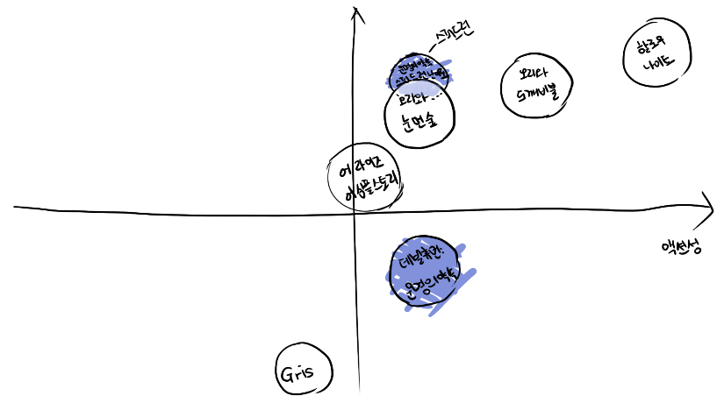

 |  |  |  |  | >윗 방향의 축은 난이도 축.

6. 그래서 이 게임을 왜 사야함?

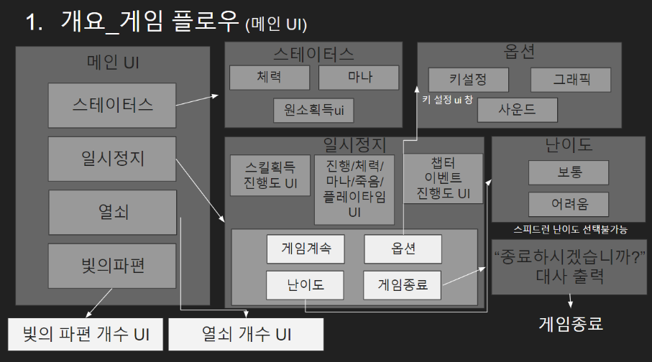
 | 1. 전통적인 고정관념적인 캐릭터성과 반대되는 캐릭터성
 |  | > 빛은 선하고 어둠은 악하다 라는 사회적 통념과 반대되는 캐릭터성

 | 2. 맵을 탐험하며 얻을 수 있는 히든요소
 |  | > 체력, 마나, 플레이에 도움을 주는 보조능력 같은 히든 요소들을 얻어 더욱 강해질 수 있다.
 |  | >메트로베니아의 탐색과 어드벤처의 재미

 | 3. 반전이 있는 스토리
 |  | > 사회적 통념과 반대되는 캐릭터성에 더불어 스토리 역시 통념과 반대된다.

 | 4. 넓은 맵과 다양한 맵 특색
 |  | >5개의 원소, 6개의 지역이라는 광활한 맵에, 각 원소에 따른 맵 특색을 느낄 수 있다.

 | 5. 친절한 게임
 |  | >다른 액션 어드벤처 메트로베니아 게임은 속칭 하드코어한 게임이 대다수.
 |  | >자동,수동 저장을 모두 제공, 또한 보스전에서 즉사 기술이 아닌 이상 즉사하지 않으며, 사망시 정해진 횟수 내에서 즉시 부활 시켜주어 바로 플레이 할 수 있게한다.

7. 플레이 스토리?

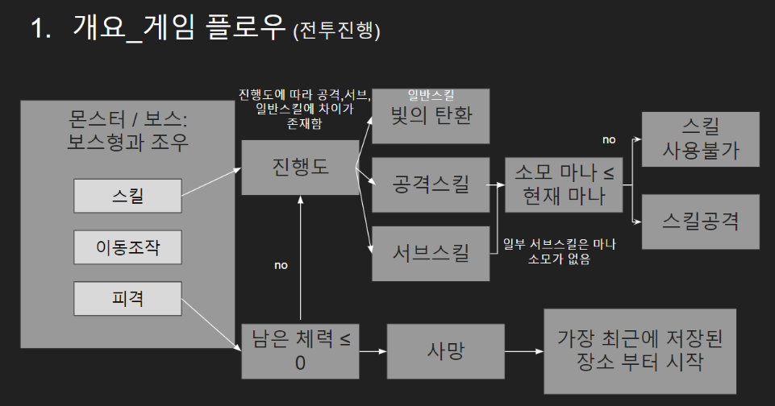

8. 이 게임의 스팩

플랫폼 | PC
조작 | 기본 설정
 |  | 이동 - WASD / 점프(더블, 트리플) - 스페이스 / 빛의 탄환 - 좌클릭 / 불꽃돌진 - 좌 쉬프트 / 세계의 의지 - R
 |  | 진리의 빛 - Q / 회오리 - E / 정화 - 우클릭 / 아쿠아 케이지 - F / 대지의 격동 - C / 솟아오른 대지 - (약한땅 위에서) ctrl
 |  | 플레임 익스플로전 - T

 | 유저가 조작키 변경 가능

장르 | 액션 / 어드벤처 / 플랫포머 / 메트로베니아
타겟층 | 어드벤처와 메트로베니아 장르를 좋아하는 사람 / 메트로베니아 입문자 / pc게임에 익숙하지 않은 라이트 코어 유저
주요시장 | 한국 / 영미권
지원 언어 | 한국어 / 영어
이용가 | 15세 이상 이용가

